Скольз
 | Производство продукции | Значение скользящей средней по трём точкам
2010 | 258.7
2011 | 260.8
2012 | 265.3 | 261.6
2013 | 266.8 | 264.3
2014 | 267.9 | 266.66666667
2015 | 272.3 | 269
2016 | 275.6 | 271.93333333
2017 | 277.8 | 275.23333333
2018 | 279.3 | 277.56666667
2019 | 283.5 | 280.2
Год | Производство продукции |  |  |  |  |  |  |  |  |  | Значение скользящей средней по трём точкам

2010 | 258.7
2011 | 260.8
2012 | 265.3 | ( | 258.7 | + | 260.8 | + | 265.3 | )/ | 3 | = | 261.6
2013 | 266.8 | ( | 260.8 | + | 265.3 | + | 266.8 | )/ | 3 | = | 264.3
2014 | 267.9 | ( | 265.3 | + | 266.8 | + | 267.9 | )/ | 3 | = | 266.66666667
2015 | 272.3 | ( | 266.8 | + | 267.9 | + | 272.3 | )/ | 3 | = | 269
2016 | 275.6 | ( | 267.9 | + | 272.3 | + | 275.6 | )/ | 3 | = | 271.93333333
2017 | 277.8 | ( | 272.3 | + | 275.6 | + | 277.8 | )/ | 3 | = | 275.23333333
2018 | 279.3 | ( | 275.6 | + | 277.8 | + | 279.3 | )/ | 3 | = | 277.56666667
2019 | 283.5 | ( | 277.8 | + | 279.3 | + | 283.5 | )/ | 3 | = | 280.2

МНК
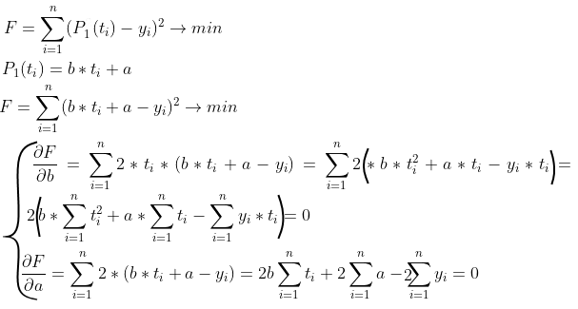
Год (t) | Производство продукции (y)
 |  |  | Выполним аналитическое выравнивание с помощью МНК:
2010 | 155.3
2011 | 156.9
2012 | 160.8
2013 | 168.5
2014 | 181.5
2015 | 188.3
2016 | 190.7
2017 | 192.8
2018 | 197.3 |  | Преобразуем:
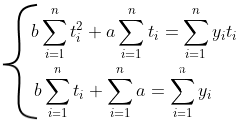
2019 | 199.8

 | 40582185 |  |  | 10 | *a

 | 20145 |  |  | 1791.9

 | 3610240.9

 | 40582185 | *b+ | 20145 | *a= | 3610240.9

 | 20145 | *b+ | 10 | *a= | 1791.9

Выразим а во втором уравнении:
a=( | 1791.9 | - | 20145 | *b)/ | 10
Подставим полученное уравнение в первое уравнении:
40582185 | *b+ | 2014.5 | *( | 1791.9 | - | 20145 | *b)= | 3610240.9
82.5 | *b= | 458.35
b= | 5.5557575758
Теперь найдём а:
a=( | 1791.9 | - | 20145 | * | 5.5557575758 | )/ | 10
a= | -11012.883636

Получим уравнение:
5.5557575758 | *b+ | -11012.883636 | =y

Составим таблицу с фактическими значениями y, рассчитанными значениями ŷ и квадратические отклонения

Год | Произв. прод.(у) | рассчит. знач. Ŷ
2010 | 155.3 | 154.18909091 | 1.2341190083
2011 | 156.9 | 159.74484848 | 8.0931629016
2012 | 160.8 | 165.30060606 | 20.255454913
2013 | 168.5 | 170.85636364 | 5.5524495867
2014 | 181.5 | 176.41212121 | 25.88651056
2015 | 188.3 | 181.96787879 | 40.095759045
2016 | 190.7 | 187.52363636 | 10.08928595
2017 | 192.8 | 193.07939394 | 0.078060973379
2018 | 197.3 | 198.63515152 | 1.7826295685
2019 | 199.8 | 204.19090909 | 19.280082645

Высчитаем среднеквадратическую ошибку:

 |  | = | 132.34751515

S= | 4.0673627074

